Hoja2
PICTURE | BRAND | REFERENCE | TIPOLOGY | COLOUR | SIZE | UNITS | RRP | TOT RRP | CODE | GENDER
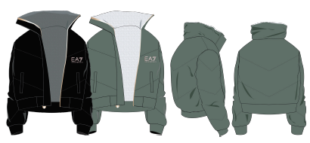 | 7038- EA7 DONA | 6HTB01 TN01Z | Chaqueta | 0001-Negro | S/T | 1 | 259.00 € | 259.00 € | 3400002258725 | WOMAN
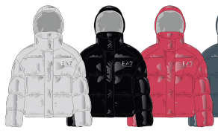 | 7038- EA7 DONA | 6HTB02 TN8AZ | Chaqueta | 0004-Rojo | S | 1 | 292.00 € | 292.00 € | 3400002258732 | WOMAN
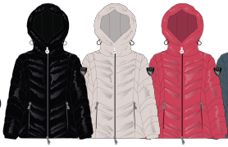 | 7038- EA7 DONA | 6HTB03 TN05Z | Chaqueta | 0002-Beige | S | 1 | 281.00 € | 281.00 € | 3400002258749 | WOMAN
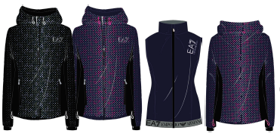 | 7038- EA7 DONA | 6HTB04 TNP8Z | Chaqueta | 0001-Negro | S | 1 | 216.00 € | 216.00 € | 3400002258756 | WOMAN
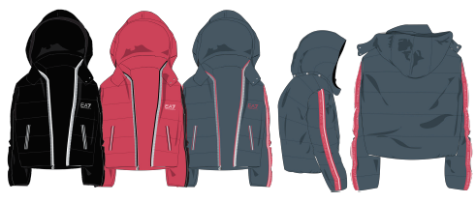 | 7038- EA7 DONA | 6HTB05 TN8AZ | Chaqueta | 0001-Negro | S | 1 | 324.00 € | 324.00 € | 3400002258763 | WOMAN
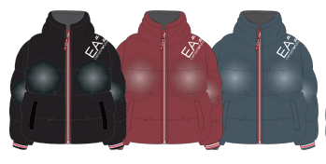 | 7038- EA7 DONA | 6HTB06 TJ9GZ | Chaqueta | 0001-Negro | S | 1 | 292.00 € | 292.00 € | 3400002258770 | WOMAN
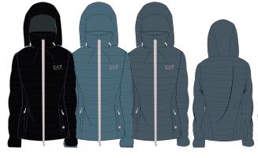 | 7038- EA7 DONA | 6HTB07 TN88Z | Chaqueta | 0012-Azul | S | 1 | 238.00 € | 238.00 € | 3400002258787 | WOMAN
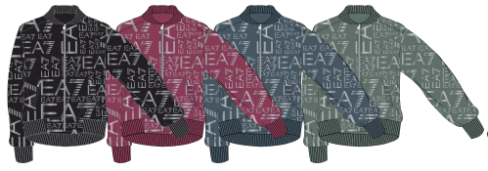 | 7038- EA7 DONA | 6HTB08 TN28Z | Chaqueta | 0001-Negro | S | 1 | 216.00 € | 216.00 € | 3400002258794 | WOMAN
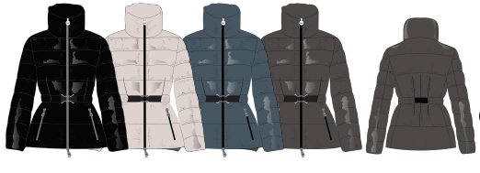 | 7038- EA7 DONA | 6HTB11 TN05Z | Chaqueta | 0005-Marrón | S | 1 | 292.00 € | 292.00 € | 3400002258800 | WOMAN
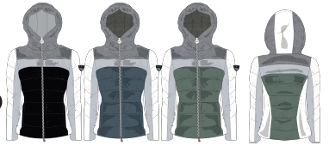 | 7038- EA7 DONA | 6HTB12 TNG9Z | Chaqueta | 0009-Verde | S | 1 | 313.00 € | 313.00 € | 3400002258817 | WOMAN
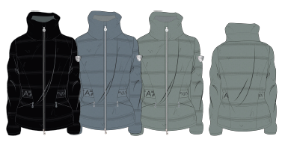 | 7038- EA7 DONA | 6HTB13 TNB7Z | Chaqueta | 0009-Verde | S | 1 | 335.00 € | 335.00 € | 3400002258824 | WOMAN
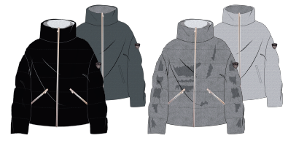 | 7038- EA7 DONA | 6HTB14 TN6AZ | Chaqueta | 0016-Blanco | S | 1 | 367.00 € | 367.00 € | 3400002258831 | WOMAN
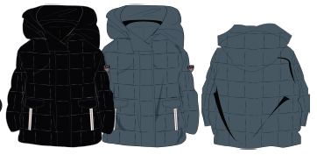 | 7038- EA7 DONA | 6HTB15 TNG9Z | Chaqueta | 0012-Azul | S | 1 | 357.00 € | 357.00 € | 3400002258848 | WOMAN
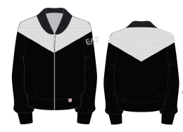 | 7038- EA7 DONA | 6HTB16 TN9AZ | Chaqueta | 0001-Negro | S | 1 | 216.00 € | 216.00 € | 3400002258855 | WOMAN
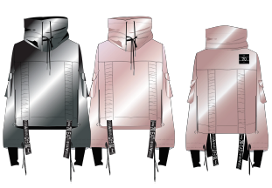 | 7038- EA7 DONA | 6HTB19 TN1CZ | Chaqueta | 0001-Negro | S | 1 | 389.00 € | 389.00 € | 3400002258862 | WOMAN
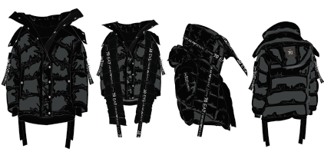 | 7038- EA7 DONA | 6HTB20 TN2BZ | Chaqueta | 0001-Negro | S | 1 | 605.00 € | 605.00 € | 3400002258879 | WOMAN
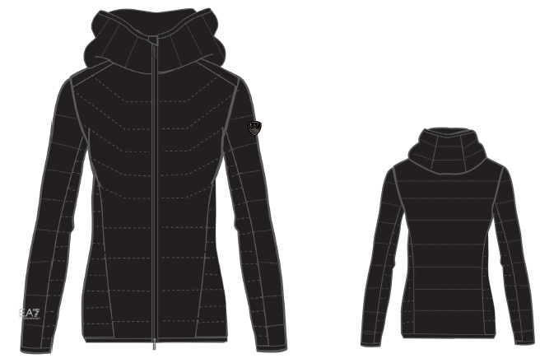 | 7038- EA7 DONA | 6HTB45 TNQ9Z | Chaqueta | 0001-Negro | S | 1 | 292.00 € | 292.00 € | 3400002258893 | WOMAN
 | 7038- EA7 DONA | 6HTB45 TNQ9Z | Chaqueta | 0012-Azul | S | 1 | 292.00 € | 292.00 € | 3400002258886 | WOMAN
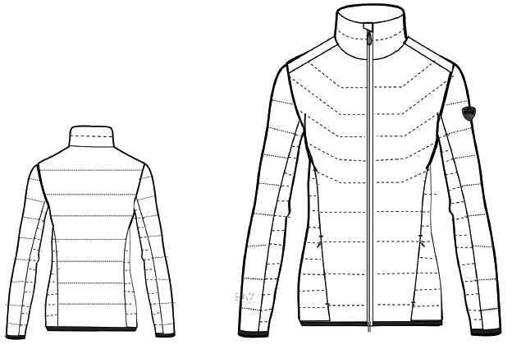 | 7038- EA7 DONA | 6HTB46 TNQ9Z | Chaqueta | 0016-Blanco | S | 1 | 281.00 € | 281.00 € | 3400002259210 | WOMAN
 | 7038- EA7 DONA | 6HTB46 TNQ9Z | Chaqueta | 0019-Fuxia | S | 1 | 281.00 € | 281.00 € | 3400002258909 | WOMAN
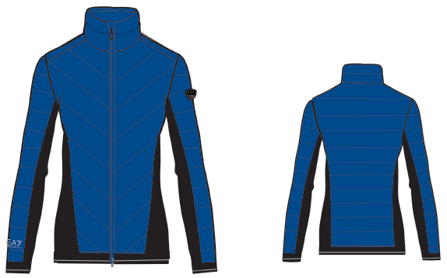 | 7038- EA7 DONA | 6HTB47 TNQ9Z | Chaqueta | 0012-Azul | S | 1 | 281.00 € | 281.00 € | 3400002259227 | WOMAN
 | 7038- EA7 DONA | 6HTB47 TNQ9Z | Chaqueta | 0016-Blanco | S | 1 | 281.00 € | 281.00 € | 3400002259234 | WOMAN
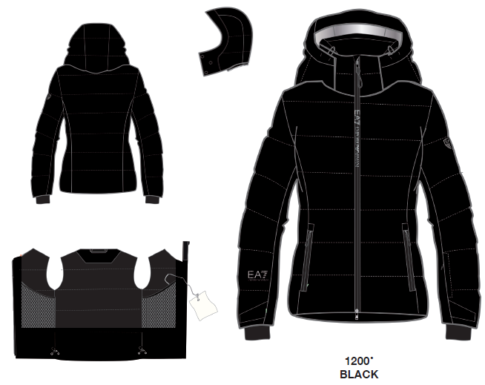 | 7038- EA7 DONA | 6HTG03 TN5BZ | Chaqueta | 0001-Negro | S | 1 | 540.00 € | 540.00 € | 3400002259258 | WOMAN
 | 7038- EA7 DONA | 6HTG03 TN5BZ | Chaqueta | 0019-Fuxia | S | 1 | 540.00 € | 540.00 € | 3400002259241 | WOMAN
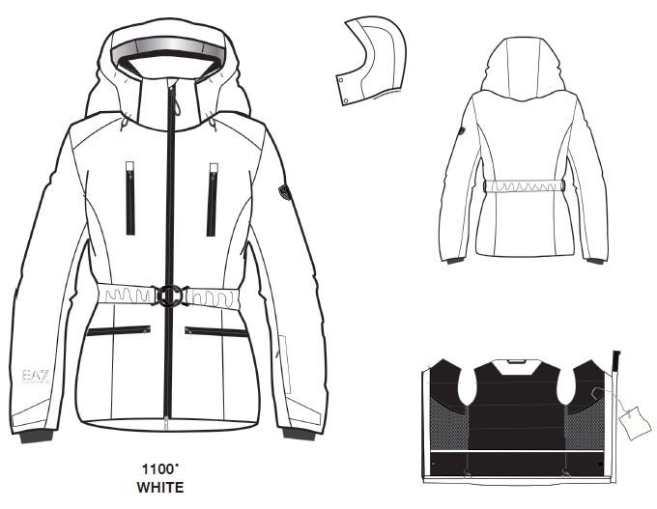 | 7038- EA7 DONA | 6HTG04 TN5BZ | Chaqueta | 0016-Blanco | S | 1 | 572.00 € | 572.00 € | 3400002259265 | WOMAN
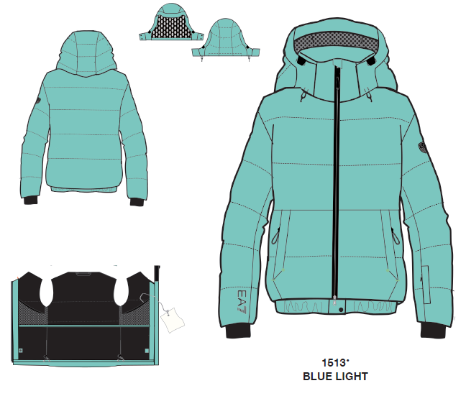 | 7038- EA7 DONA | 6HTG10 TN6BZ | Chaqueta | 0009-Verde | S | 1 | 540.00 € | 540.00 € | 3400002259289 | WOMAN
 | 7038- EA7 DONA | 6HTG10 TN6BZ | Chaqueta | 0016-Blanco | S | 1 | 540.00 € | 540.00 € | 3400002259272 | WOMAN
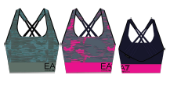 | 7038- EA7 DONA | 6HTH51 TJ7MZ | Top | 0009-Verde | S | 1 | 65.00 € | 65.00 € | 3400002259296 | WOMAN
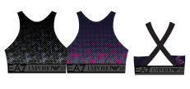 | 7038- EA7 DONA | 6HTH52 TJ8GZ | Top | 0001-Negro | S | 1 | 81.00 € | 81.00 € | 3400002259302 | WOMAN
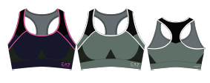 | 7038- EA7 DONA | 6HTH53 TJ8GZ | Top | 0012-Azul | S | 1 | 70.00 € | 70.00 € | 3400002259319 | WOMAN
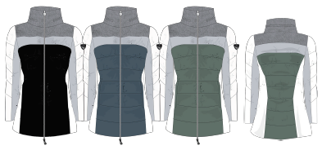 | 7038- EA7 DONA | 6HTK01 TNG9Z | Chaqueta | 0016-Blanco | S | 1 | 324.00 € | 324.00 € | 3400002259326 | WOMAN
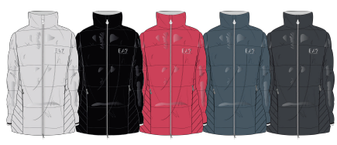 | 7038- EA7 DONA | 6HTK02 TN8AZ | Chaqueta | 0016-Blanco | S | 1 | 335.00 € | 335.00 € | 3400002259333 | WOMAN
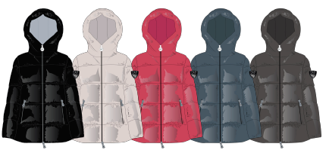 | 7038- EA7 DONA | 6HTK03 TN05Z | Chaqueta | 0004-Rojo | S | 1 | 292.00 € | 292.00 € | 3400002259340 | WOMAN
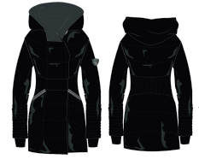 | 7038- EA7 DONA | 6HTK05 TN2BZ | Chaqueta | 0001-Negro | S | 1 | 356.00 € | 356.00 € | 3400002259357 | WOMAN
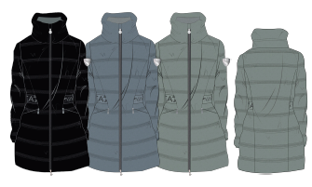 | 7038- EA7 DONA | 6HTL01 TNB7Z | Chaqueta | 0008-Gris | S | 1 | 367.00 € | 367.00 € | 3400002259364 | WOMAN
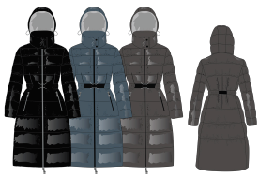 | 7038- EA7 DONA | 6HTL02 TN05Z | Chaqueta | 0012-Azul | S | 1 | 378.00 € | 378.00 € | 3400002259371 | WOMAN
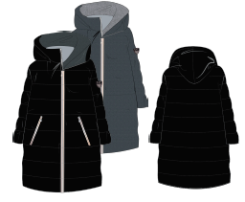 | 7038- EA7 DONA | 6HTL03 TN6AZ | Chaqueta | 0001-Negro | S | 1 | 443.00 € | 443.00 € | 3400002259388 | WOMAN
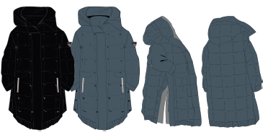 | 7038- EA7 DONA | 6HTL04 TNG9Z | Chaqueta | 0001-Negro | S | 1 | 443.00 € | 443.00 € | 3400002259395 | WOMAN
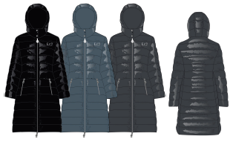 | 7038- EA7 DONA | 6HTL05 TN8AZ | Chaqueta | 0012-Azul | S | 1 | 367.00 € | 367.00 € | 3400002259401 | WOMAN
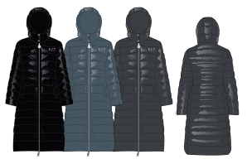 | 7038- EA7 DONA | 6HTL06 TN8AZ | Chaqueta | 0001-Negro | S | 1 | 400.00 € | 400.00 € | 3400002259418 | WOMAN
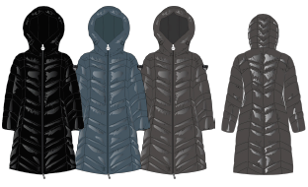 | 7038- EA7 DONA | 6HTL07 TN05Z | Chaqueta | 0001-Negro | S | 1 | 357.00 € | 357.00 € | 3400002259425 | WOMAN
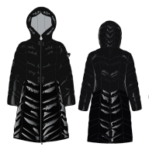 | 7038- EA7 DONA | 6HTL08 TN2BZ | Chaqueta | 0001-Negro | S | 1 | 357.00 € | 357.00 € | 3400002259432 | WOMAN
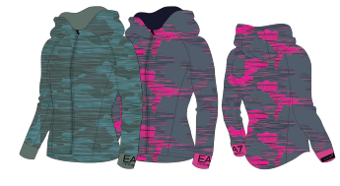 | 7038- EA7 DONA | 6HTM01 TJ6NZ | Chaqueta | 0009-Verde | S | 1 | 135.00 € | 135.00 € | 3400002259449 | WOMAN
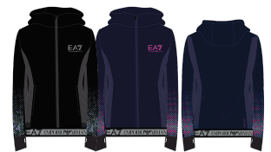 | 7038- EA7 DONA | 6HTM02 TJ33Z | Chaqueta | 0001-Negro | S | 1 | 97.00 € | 97.00 € | 3400002259456 | WOMAN
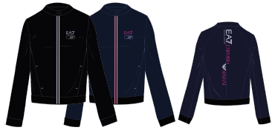 | 7038- EA7 DONA | 6HTM03 TJJ5Z | Chaqueta | 0001-Negro | S | 1 | 113.00 € | 113.00 € | 3400002259463 | WOMAN
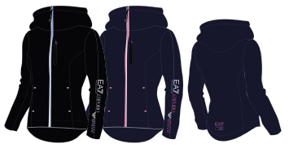 | 7038- EA7 DONA | 6HTM04 TJ9FZ | Chaqueta | 0012-Azul | S | 1 | 130.00 € | 130.00 € | 3400002259470 | WOMAN
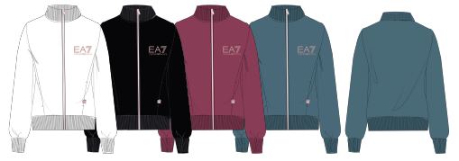 | 7038- EA7 DONA | 6HTM05 TJ31Z | Chaqueta | 0000-Granate | S | 1 | 97.00 € | 97.00 € | 3400002259487 | WOMAN
 | 7038- EA7 DONA | 6HTM08 TJ31Z | Felpa | 0009-Verde | S | 1 | 113.00 € | 113.00 € | 3400002259494 | WOMAN
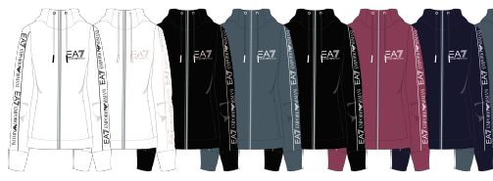 | 7038- EA7 DONA | 6HTM09 TJ9FZ | Chaqueta | 0012-Azul | S | 1 | 135.00 € | 135.00 € | 3400002259500 | WOMAN
 | 7038- EA7 DONA | 6HTM10 TJ31Z | Felpa | 0016-Blanco | S | 1 | 135.00 € | 135.00 € | 3400002259517 | WOMAN
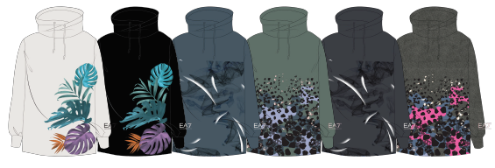 | 7038- EA7 DONA | 6HTM11 TJ31Z | Felpa | 0001-Negro | S | 1 | 140.00 € | 140.00 € | 3400002259524 | WOMAN
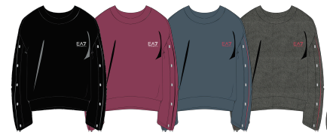 | 7038- EA7 DONA | 6HTM12 TJ31Z | Felpa | 0000-Granate | S | 1 | 135.00 € | 135.00 € | 3400002259531 | WOMAN
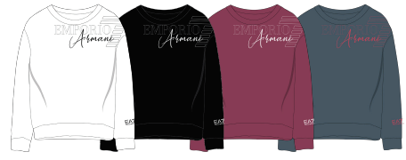 | 7038- EA7 DONA | 6HTM13 TJ9FZ | Felpa | 0012-Azul | S | 1 | 108.00 € | 108.00 € | 3400002259548 | WOMAN
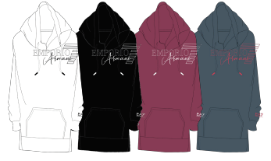 | 7038- EA7 DONA | 6HTM14 TJ9FZ | Felpa | 0001-Negro | S | 1 | 124.00 € | 124.00 € | 3400002259555 | WOMAN
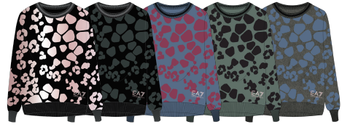 | 7038- EA7 DONA | 6HTM15 TJE9Z | Felpa | 0012-Azul | S | 1 | 167.00 € | 167.00 € | 3400002259562 | WOMAN
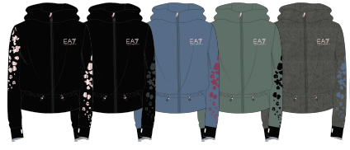 | 7038- EA7 DONA | 6HTM16 TJE9Z | Chaqueta | 0001-Negro | S | 1 | 167.00 € | 167.00 € | 3400002259579 | WOMAN
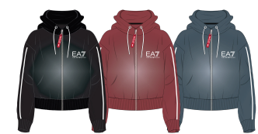 | 7038- EA7 DONA | 6HTM17 TJ4GZ | Chaqueta | 0001-Negro | S | 1 | 140.00 € | 140.00 € | 3400002259586 | WOMAN
 | 7038- EA7 DONA | 6HTM18 TJ4GZ | Chaqueta | 0008-Gris | S | 1 | 167.00 € | 167.00 € | 3400002259593 | WOMAN
 | 7038- EA7 DONA | 6HTM19 TJ3LZ | Felpa | 001-Negro | S | 1 | 135.00 € | 135.00 € | 3400002259609 | WOMAN
 | 7038- EA7 DONA | 6HTM25 TJ5FZ | Chaqueta | 001-Negro | S | 1 | 130.00 € | 130.00 € | 3400002259616 | WOMAN
 | 7038- EA7 DONA | 6HTM26 TJ9FZ | Felpa | 0000-Granate | S | 1 | 124.00 € | 124.00 € | 3400002259623 | WOMAN
 | 7038- EA7 DONA | 6HTM27 TJ9FZ | Chaqueta | 0001-Negro | S | 1 | 162.00 € | 162.00 € | 3400002259630 | WOMAN
 | 7038- EA7 DONA | 6HTM28 TJ31Z | Felpa | 0008-Gris | S | 1 | 130.00 € | 130.00 € | 3400002259647 | WOMAN
 | 7038- EA7 DONA | 6HTM29 TJ27Z | Felpa | 0001-Negro | S | 1 | 146.00 € | 146.00 € | 3400002259654 | WOMAN
 | 7038- EA7 DONA | 6HTM30 TJ39Z | Felpa | 0016-Blanco | S | 1 | 108.00 € | 108.00 € | 3400002259661 | WOMAN
 | 7038- EA7 DONA | 6HTM31 TJ27Z | Felpa | 0009-Verde | S | 1 | 135.00 € | 135.00 € | 3400002259678 | WOMAN
 | 7038- EA7 DONA | 6HTM32 TJ9FZ | Chaqueta | 0001-Negro | S | 1 | 146.00 € | 146.00 € | 3400002259685 | WOMAN
 | 7038- EA7 DONA | 6HTM33 TJ9FZ | Felpa | 0012-Azul | S | 1 | 151.00 € | 151.00 € | 3400002259692 | WOMAN
 | 7038- EA7 DONA | 6HTM34 TJ4GZ | Chaqueta | 0001-Negro | S | 1 | 184.00 € | 184.00 € | 3400002259708 | WOMAN
 | 7038- EA7 DONA | 6HTM39 TJQ0Z | Felpa | 0001-Negro | S | 1 | 270.00 € | 270.00 € | 3400002259715 | WOMAN
 | 7038- EA7 DONA | 6HTP51 TJ5FZ | Pantalón | 0012-Azul | S | 1 | 108.00 € | 108.00 € | 3400002259722 | WOMAN
 | 7038- EA7 DONA | 6HTP52 TJ9FZ | Pantalón | 0012-Azul | S | 1 | 108.00 € | 108.00 € | 3400002259739 | WOMAN
 | 7038- EA7 DONA | 6HTP53 TJ27Z | Pantalón | 0009-Verde | S | 1 | 108.00 € | 108.00 € | 3400002259746 | WOMAN
 | 7038- EA7 DONA | 6HTP54 TJ5FZ | Pantalón | 0001-Negro | S | 1 | 97.00 € | 97.00 € | 3400002259753 | WOMAN
 | 7038- EA7 DONA | 6HTP55 TJ27Z | Pantalón | 0001-Negro | S | 1 | 113.00 € | 113.00 € | 3400002259760 | WOMAN
 | 7038- EA7 DONA | 6HTP56 TJ5FZ | Pantalón | 0008-Gris | S | 1 | 108.00 € | 108.00 € | 3400002259777 | WOMAN
 | 7038- EA7 DONA | 6HTP58 TJ7NZ | Leggins | 0009-Verde | S | 1 | 81.00 € | 81.00 € | 3400002259784 | WOMAN
 | 7038- EA7 DONA | 6HTP61 TJ8GZ | Leggins | 0012-Azul | S | 1 | 97.00 € | 97.00 € | 3400002259791 | WOMAN
 | 7038- EA7 DONA | 6HTP63 TJ31Z | Pantalón | 0012-Azul | S | 1 | 86.00 € | 86.00 € | 3400002259807 | WOMAN
 | 7038- EA7 DONA | 6HTP64 TJ01Z | Leggins | 0001-Negro | S | 1 | 81.00 € | 81.00 € | 3400002259814 | WOMAN
 | 7038- EA7 DONA | 6HTP66 TJ9FZ | Pantalón | 0012-Azul | S | 1 | 108.00 € | 108.00 € | 3400002259821 | WOMAN
 | 7038- EA7 DONA | 6HTP67 TJ31Z | Pantalón | 0012-Azul | S | 1 | 108.00 € | 108.00 € | 3400002259838 | WOMAN
 | 7038- EA7 DONA | 6HTP68 TJ31Z | Pantalón | 0012-Azul | S | 1 | 130.00 € | 130.00 € | 3400002259845 | WOMAN
 | 7038- EA7 DONA | 6HTP69 TJ31Z | Pantalón | 0008-Gris | S | 1 | 108.00 € | 108.00 € | 3400002259852 | WOMAN
 | 7038- EA7 DONA | 6HTP70 TJ01Z | Leggins | 0001-Negro | S | 1 | 97.00 € | 97.00 € | 3400002259869 | WOMAN
 | 7038- EA7 DONA | 6HTP71 TJ9FZ | Pantalón | 0012-Azul | S | 1 | 108.00 € | 108.00 € | 3400002259876 | WOMAN
 | 7038- EA7 DONA | 6HTP72 TJE9Z | Pantalón | 0008-Gris | S | 1 | 130.00 € | 130.00 € | 3400002259883 | WOMAN
 | 7038- EA7 DONA | 6HTP73 TJ9FZ | Pantalón | 0012-Azul | S | 1 | 130.00 € | 130.00 € | 3400002259890 | WOMAN
 | 7038- EA7 DONA | 6HTP74 TJ4LZ | Leggins | 0001-Negro | S | 1 | 124.00 € | 124.00 € | 3400002259906 | WOMAN
 | 7038- EA7 DONA | 6HTP75 TJ4GZ | Pantalón | 0001-Negro | S | 1 | 108.00 € | 108.00 € | 3400002259913 | WOMAN
 | 7038- EA7 DONA | 6HTP76 TJ9FZ | Pantalón | 0012-Azul | S | 1 | 108.00 € | 108.00 € | 3400002259920 | WOMAN
 | 7038- EA7 DONA | 6HTP77 TJ01Z | Pantalón | 0008-Gris | S | 1 | 86.00 € | 86.00 € | 3400002259937 | WOMAN
 | 7038- EA7 DONA | 6HTP78 TJ9GZ | Pantalón | 0012-Azul | S | 1 | 97.00 € | 97.00 € | 3400002259944 | WOMAN
 | 7038- EA7 DONA | 6HTP79 TJ4GZ | Pantalón | 0001-Negro | S | 1 | 135.00 € | 135.00 € | 3400002259951 | WOMAN
 | 7038- EA7 DONA | 6HTP80 TJ6HZ | Leggins | 0001-Negro | S | 1 | 189.00 € | 189.00 € | 3400002259968 | WOMAN
 | 7038- EA7 DONA | 6HTP81 TN1CZ | Pantalón | 0001-Negro | S | 1 | 292.00 € | 292.00 € | 3400002259975 | WOMAN
 | 7038- EA7 DONA | 6HTP87 TJ8GZ | Leggins | 0001-Negro | S | 1 | 108.00 € | 108.00 € | 3400002259982 | WOMAN
 | 7038- EA7 DONA | 6HTP88 TJ8GZ | Leggins | 0012-Azul | S | 1 | 97.00 € | 97.00 € | 3400002259999 | WOMAN
 | 7038- EA7 DONA | 6HTQ01 TN88Z | Chaleco | 0000-Granate | S | 1 | 200.00 € | 200.00 € | 3400002260568 | WOMAN
 | 7038- EA7 DONA | 6HTT02 TJ2HZ | CamisaML | 0012-Azul | S | 1 | 92.00 € | 92.00 € | 3400002260575 | WOMAN
 | 7038- EA7 DONA | 6HTT03 TJ2HZ | CamisaMC | 0016-Blanco | S | 1 | 86.00 € | 86.00 € | 3400002260582 | WOMAN
 | 7038- EA7 DONA | 6HTT04 TJ28Z | CamisaML | 0001-Negro | S | 1 | 97.00 € | 97.00 € | 3400002260599 | WOMAN
 | 7038- EA7 DONA | 6HTT05 TJ28Z | CamisaMC | 0001-Negro | S | 1 | 81.00 € | 81.00 € | 3400002260605 | WOMAN
 | 7038- EA7 DONA | 6HTT06 TJ28Z | CamisaML | 0001-Negro | S | 1 | 97.00 € | 97.00 € | 3400002260612 | WOMAN
 | 7038- EA7 DONA | 6HTT07 TJ29Z | Body | 0001-Negro | S | 1 | 108.00 € | 108.00 € | 3400002260629 | WOMAN
 | 7038- EA7 DONA | 6HTT08 TJ29Z | CamisaMC | 0016-Blanco | S | 1 | 86.00 € | 86.00 € | 3400002260636 | WOMAN
 | 7038- EA7 DONA | 6HTT11 TJ56Z | CamisaMC | 0012-Azul | S | 1 | 70.00 € | 70.00 € | 3400002260643 | WOMAN
 | 7038- EA7 DONA | 6HTT12 TJ5LZ | CamisaMC | 0016-Blanco | S | 1 | 70.00 € | 70.00 € | 3400002260650 | WOMAN
 | 7038- EA7 DONA | 6HTT14 TJ29Z | CamisaML | 0012-Azul | S | 1 | 65.00 € | 65.00 € | 3400002260667 | WOMAN
 | 7038- EA7 DONA | 6HTT16 TJ12Z | CamisaMC | 0001-Negro | S | 1 | 86.00 € | 86.00 € | 3400002260674 | WOMAN
 | 7038- EA7 DONA | 6HTT17 TJ12Z | CamisaMC | 0008-Gris | S | 1 | 113.00 € | 113.00 € | 3400002260681 | WOMAN
 | 7038- EA7 DONA | 6HTT18 TJ12Z | CamisaMC | 0009-Verde | S | 1 | 86.00 € | 86.00 € | 3400002260698 | WOMAN
 | 7038- EA7 DONA | 6HTT19 TJ52Z | CamisaML | 0012-Azul | S | 1 | 97.00 € | 97.00 € | 3400002260704 | WOMAN
 | 7038- EA7 DONA | 6HTT20 TJ29Z | CamisaMC | 0016-Blanco | S | 1 | 76.00 € | 76.00 € | 3400002260711 | WOMAN
 | 7038- EA7 DONA | 6HTT21 TJ5GZ | CamisaMC | 0000-Granate | S | 1 | 70.00 € | 70.00 € | 3400002260728 | WOMAN
 | 7038- EA7 DONA | 6HTT22 TJ12Z | CamisaMC | 0008-Gris | S | 1 | 97.00 € | 97.00 € | 3400002260735 | WOMAN
 | 7038- EA7 DONA | 6HTT23 TJ52Z | CamisaMC | 0016-Blanco | S | 1 | 86.00 € | 86.00 € | 3400002260742 | WOMAN
 | 7038- EA7 DONA | 6HTT24 TJ12Z | CamisaML | 0008-Gris | S | 1 | 86.00 € | 86.00 € | 3400002260759 | WOMAN
 | 7038- EA7 DONA | 6HTT25 TJ12Z | CamisaMC | 0000-Granate | S | 1 | 97.00 € | 97.00 € | 3400002260766 | WOMAN
 | 7038- EA7 DONA | 6HTT26 TJ12Z | CamisaMC | 0013-Rosa | S | 1 | 81.00 € | 81.00 € | 3400002260773 | WOMAN
 | 7038- EA7 DONA | 6HTT27 TJ12Z | CamisaMC | 0001-Negro | S | 1 | 81.00 € | 81.00 € | 3400002260780 | WOMAN
 | 7038- EA7 DONA | 6HTT32 TJ52Z | CamisaMC | 0016-Blanco | S | 1 | 81.00 € | 81.00 € | 3400002260797 | WOMAN
 | 7038- EA7 DONA | 6HTT33 TJ5GZ | CamisaML | 0001-Negro | S | 1 | 97.00 € | 97.00 € | 3400002260803 | WOMAN
...

